상품제안서
uni 제트스트림 프라임3색(0.5) | 상품코드: S25630

 |  |  |  |  |  |  | 02-713-8555 | www.synergygift.co.kr
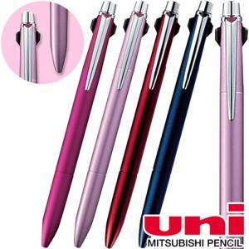 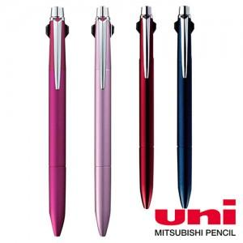

【상세/제작정보】

【인쇄/포장옵션】 | 실크 / 종이상자

【공급단가】 | 수량 | 20~ | 50~ | 100~ | 300~ | 500~
*VAT별도 | 단가 | 26,500원 | 24,850원 | 24,260원 | 23,300원 | 22,900원

【상품 URL】 | https://www.synergygift.co.kr:443/src/goods_detail.php?gdno=25630

